상품제안서
PGA 170g 죽사타올 2P | 상품코드: S08320

 |  |  |  |  |  |  | 02-713-8555 | www.synergygift.co.kr
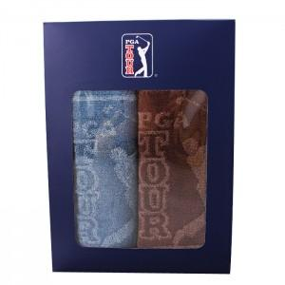

【상세/제작정보】 | <p>타올 실크인쇄 100개미만 20,000원 추가&nbsp;</p>

【인쇄/포장옵션】 | 실크, 자수 / 포장지포장

【공급단가】 | 수량 | 50~ | 100~ | 500~ | 1,000~ | 3,000~
*VAT별도 | 단가 | 10,400원 | 10,240원 | 10,000원 | 9,600원 | 9,200원

【상품 URL】 | https://www.synergygift.co.kr:443/src/goods_detail.php?gdno=2942

